Hoja 1
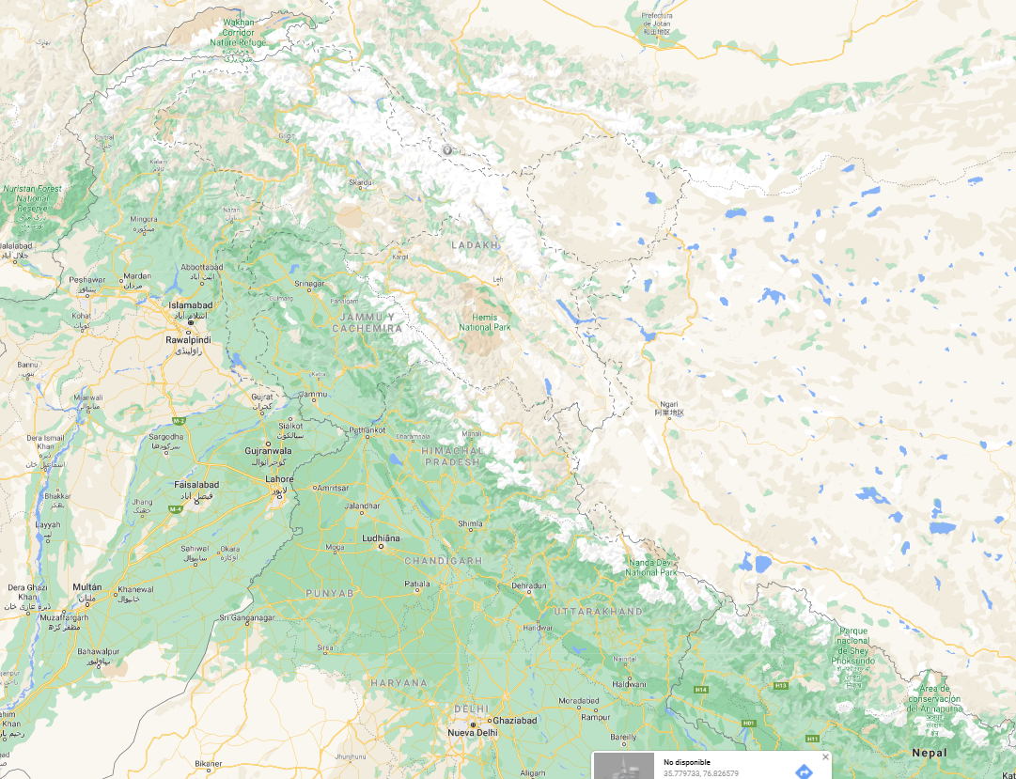
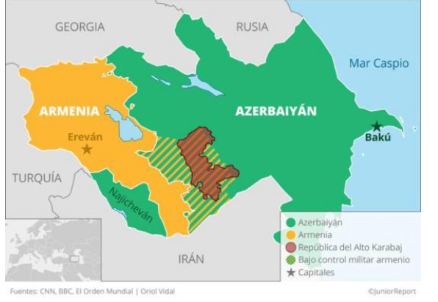
 | Jurídicamente, Nagorno-Karabaj forma parte de Azerbaiyán, pero en la práctica ha conseguido mantener su propio gobierno, aliado de Armenia. Funciona como una democracia parlamentaria. En 2017 cambió su nombre a República de Artsaj, en referencia al nombre histórico de la zona, pero ningún país de la ONU lo reconoce.

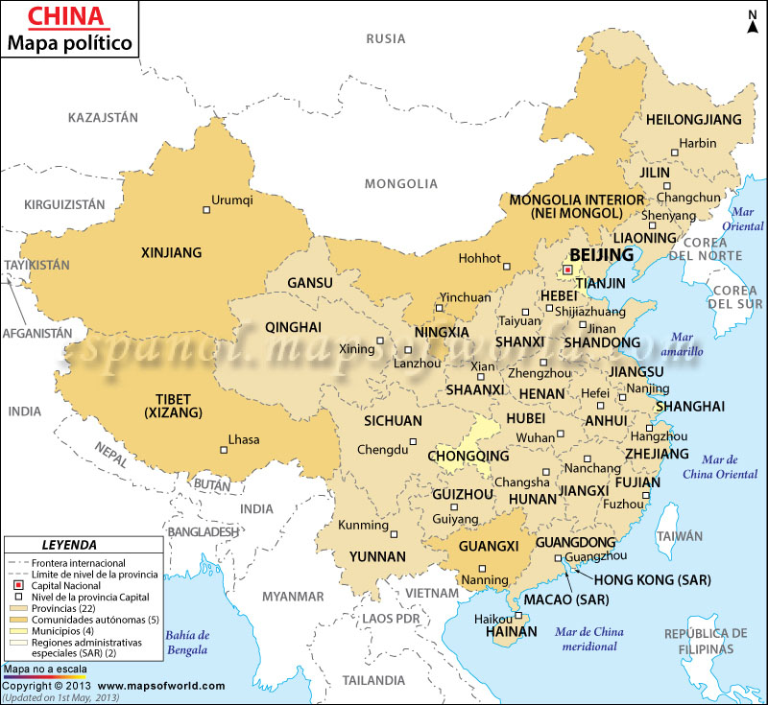

https://www.google.com/maps/place/India/@32.0835283,77.669473,6.75z/data=!4m5!3m4!1s0x30635ff06b92b791:0xd78c4fa1854213a6!8m2!3d20.593684!4d78.96288

